mode d'emploi
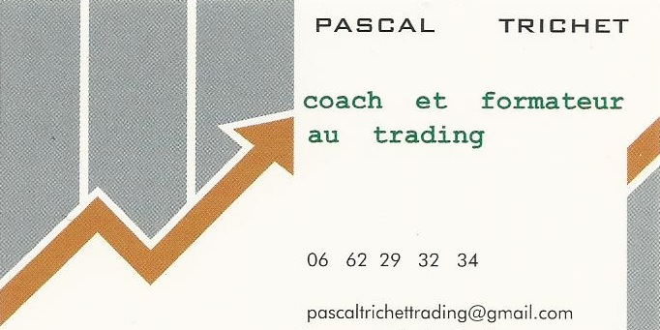

 | MODE d'EMPLOI
 | des techniques dites de rotations

les classements par techniques de rotation sont utilisés depuis longtemps par les gérants pour leur placement long terme
La technique consiste purement et simplement à mesurer la performance d'actifs par classe d'actifs sur x jours
et d'observer la progression

ainsi on établit une rotation sectorielle européenne (onglet SECT) par classement sur x jours des 18 trackers secteurs d'activité de l'euro stoxx 600
- une rotation géographique (onglet GEO) par classement sur x jours de toute une série de trackers géographiques
- une rotation dite de style (onglet STYLE) par classement sur x jours des grandes classes d'actifs toujours via des trackers
-une rotation sur les 40 valeurs du CAC40 (onglet CAC40)
-une rotation sur les quelques 130 valeurs du SRD, service à règlement différé (onglet SRD)
-une rotation sur les 30 valeurs de l'indice allemand DAX (onglet DAX)
- une rotation sur les 20 valeurs du BEL 20
- une rotation sur les valeurs technologiques américaines
- une rotation sur les secteurs mondiaux

les classements sont proposés sur 35,70 et 140 jours
c'est ce que vous retrouvez par ligne, chaque semaine
Quant aux colonnes C,D,E,F,G et.c. ce sont le 1er cheval, le 2ème et.c. en termes de performances relatives sur ces périodes

La méthode d'investissement consiste, de préférence sur le long terme (classement 140 jours)
à investir arbitrairement sur le premier cheval ou les deux ou trois premiers chevaux en fonction de son capital
et à ne les remplacer par les nouveaux premiers que s'ils sont rétrogradés au dela de la cinquième place (dès que 6ème donc)

les classements sur les petites périodes permettent de voir qui prend le relai à court terme
les classement 70 et 140 jours permettent une gestion plus long terme

Les périodes de baisse des marchés sont gérées via l'inclusion de trackers baissiers dans les classements
si un baissier prend la tête des classements on fait une partie du chemin avec ces trackers baissiers

Mise en place d'un portefeuille type le 1/12/17 (voir onglet portefeuille type)

